明细
订单号 | 名称 | 图片 | 颜色 | 尺码 | 数量 （个） | 单价 | 金额 | 交期 | 打样
PO1354 | QR标 TCT4525 Classic Curved Hem Crew Tall |  | TCT4525WHITE | 2XL | 340 | ￥0.0350 | ￥11.9000 | 8/15送活力工厂 | 每个颜色，每个尺码给我20张
 |  |  |  | 3XL | 100 | ￥0.0350 | ￥3.5000
 |  |  | TCT4525NAVY | XL | 220 | ￥0.0350 | ￥7.7000
 |  |  |  | 2XL | 530 | ￥0.0350 | ￥18.5500
 |  |  |  | 3XL | 140 | ￥0.0350 | ￥4.9000
 |  |  | TCT4525MGRN | XL | 540 | ￥0.0350 | ￥18.9000
 |  |  |  | 2XL | 190 | ￥0.0350 | ￥6.6500
 |  |  |  | 3XL | 120 | ￥0.0350 | ￥4.2000
 |  |  | TCT4525HGRY | XL | 300 | ￥0.0350 | ￥10.5000
 |  |  |  | 2XL | 200 | ￥0.0350 | ￥7.0000
 |  |  |  | 3XL | 140 | ￥0.0350 | ￥4.9000
 |  |  | TCT4525CARBON | 2XL | 310 | ￥0.0350 | ￥10.8500
 |  |  | TCT4525BLACK | XL | 910 | ￥0.0350 | ￥31.8500
 |  |  |  | 2XL | 770 | ￥0.0350 | ￥26.9500
 |  |  |  | 3XL | 160 | ￥0.0350 | ￥5.6000
 | QR标 TCT4501 Classic Crew Tall |  | TCT4501TAN499 | L | 130 | ￥0.0350 | ￥4.5500
 |  |  |  | 2XL | 40 | ￥0.0350 | ￥1.4000
 | QR标 TCT4203 Long Sleeve Henley |  | TCT4203BLACK | S | 350 | ￥0.0350 | ￥12.2500
 | QR标 TCT4100 Classic V-Neck |  | TCT4100WHITE | S | 680 | ￥0.0350 | ￥23.8000
 |  |  |  | M | 1530 | ￥0.0350 | ￥53.5500
 |  |  |  | L | 3290 | ￥0.0350 | ￥115.1500
 |  |  |  | XL | 2380 | ￥0.0350 | ￥83.3000
 |  |  |  | 3XL | 80 | ￥0.0350 | ￥2.8000
 | QR标 TCT4200 Classic Long Sleeve Tee | 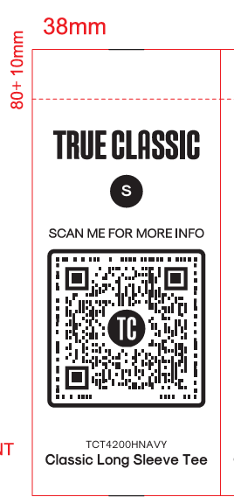 | TCT4200HNAVY | M | 490 | ￥0.0350 | ￥17.1500
 |  |  |  | L | 1250 | ￥0.0350 | ￥43.7500
 |  |  |  | XL | 1090 | ￥0.0350 | ￥38.1500
 |  |  |  | 3XL | 80 | ￥0.0350 | ￥2.8000
 |  |  | TCT4200HMGRN | S | 240 | ￥0.0350 | ￥8.4000
 |  |  |  | M | 2750 | ￥0.0350 | ￥96.2500
 |  |  |  | L | 1880 | ￥0.0350 | ￥65.8000
 |  |  |  | XL | 1800 | ￥0.0350 | ￥63.0000
 |  |  |  | 2XL | 1130 | ￥0.0350 | ￥39.5500
 |  |  |  | 3XL | 120 | ￥0.0350 | ￥4.2000
 |  |  | TCT4200HINDIGO | S | 210 | ￥0.0350 | ￥7.3500
 |  |  |  | M | 1200 | ￥0.0350 | ￥42.0000
 | 洗标 #104-Q42025VC | 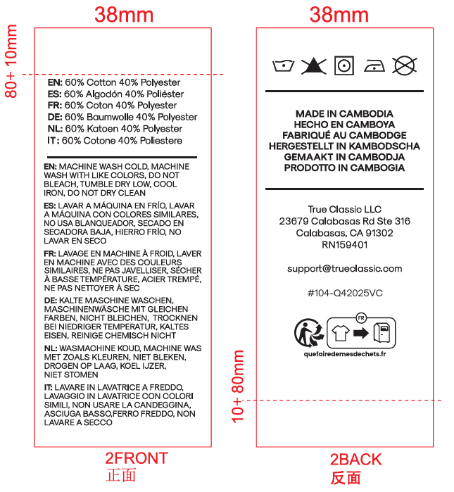 |  |  | 24820 | ￥0.0350 | ￥868.7000 | 8/15送活力工厂 | 给我30张
PO1360 | QR标 TCT4525 Classic Curved Hem Crew Tall | 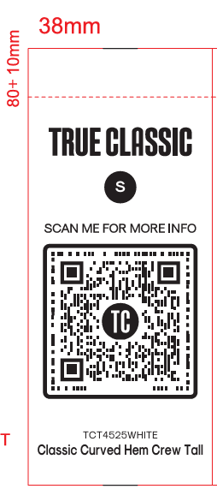 | TCT4525WHITE | M | 40 | ￥0.0350 | ￥1.4000 | 8/15送活力工厂 | 每个颜色，每个尺码给我20张
 |  |  |  | L | 40 | ￥0.0350 | ￥1.4000
 |  |  |  | XL | 210 | ￥0.0350 | ￥7.3500
 |  |  |  | 2XL | 110 | ￥0.0350 | ￥3.8500
 |  |  |  | 3XL | 60 | ￥0.0350 | ￥2.1000
 |  |  | TCT4525NAVY | M | 40 | ￥0.0350 | ￥1.4000
 |  |  |  | L | 170 | ￥0.0350 | ￥5.9500
 |  |  |  | XL | 340 | ￥0.0350 | ￥11.9000
 |  |  |  | 2XL | 220 | ￥0.0350 | ￥7.7000
 |  |  |  | 3XL | 60 | ￥0.0350 | ￥2.1000
 |  |  | TCT4525MGRN | M | 40 | ￥0.0350 | ￥1.4000
 |  |  |  | L | 40 | ￥0.0350 | ￥1.4000
 |  |  |  | XL | 430 | ￥0.0350 | ￥15.0500
 |  |  |  | 2XL | 150 | ￥0.0350 | ￥5.2500
 |  |  |  | 3XL | 70 | ￥0.0350 | ￥2.4500
 |  |  | TCT4525HGRY | S | 40 | ￥0.0350 | ￥1.4000
 |  |  |  | M | 40 | ￥0.0350 | ￥1.4000
 |  |  |  | L | 250 | ￥0.0350 | ￥8.7500
 |  |  |  | XL | 210 | ￥0.0350 | ￥7.3500
 |  |  |  | 2XL | 90 | ￥0.0350 | ￥3.1500
 |  |  |  | 3XL | 70 | ￥0.0350 | ￥2.4500
 |  |  | TCT4525CARBON | S | 40 | ￥0.0350 | ￥1.4000
 |  |  |  | M | 40 | ￥0.0350 | ￥1.4000
 |  |  |  | L | 210 | ￥0.0350 | ￥7.3500
 |  |  |  | XL | 320 | ￥0.0350 | ￥11.2000
 |  |  |  | 2XL | 190 | ￥0.0350 | ￥6.6500
 |  |  |  | 3XL | 40 | ￥0.0350 | ￥1.4000
 |  |  | TCT4525BLACK | M | 40 | ￥0.0350 | ￥1.4000
 |  |  |  | L | 510 | ￥0.0350 | ￥17.8500
 |  |  |  | XL | 690 | ￥0.0350 | ￥24.1500
 |  |  |  | 2XL | 330 | ￥0.0350 | ￥11.5500
 |  |  |  | 3XL | 100 | ￥0.0350 | ￥3.5000
 | 洗标 #104-Q42025VC | 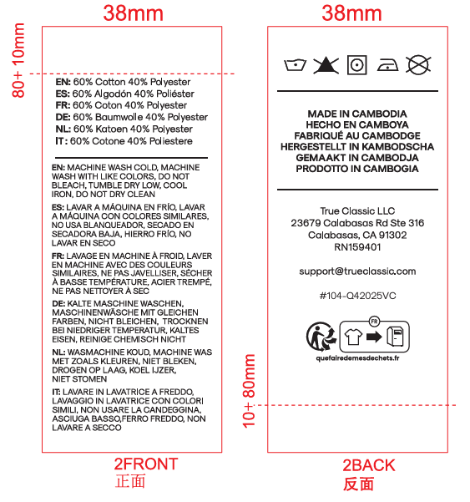 |  |  | 4430 | ￥0.0350 | ￥155.0500 | 8/15送活力工厂 | 给我30张
PO1360 | QR标 TCT4203 Long Sleeve Henley | 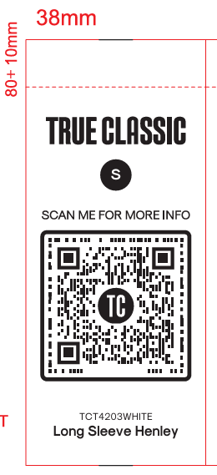 | TCT4203WHITE | S | 60 | ￥0.0350 | ￥2.1000 | 8/15送香港工厂 | 每个颜色，每个尺码给我20张
 |  |  |  | M | 1940 | ￥0.0350 | ￥67.9000
 |  |  |  | L | 700 | ￥0.0350 | ￥24.5000
 |  |  |  | XL | 230 | ￥0.0350 | ￥8.0500
 |  |  |  | 2XL | 330 | ￥0.0350 | ￥11.5500
 |  |  |  | 3XL | 120 | ￥0.0350 | ￥4.2000
 |  |  | TCT4203CARBON | S | 570 | ￥0.0350 | ￥19.9500
 |  |  |  | M | 3850 | ￥0.0350 | ￥134.7500
 |  |  |  | L | 5200 | ￥0.0350 | ￥182.0000
 |  |  |  | XL | 4120 | ￥0.0350 | ￥144.2000
 |  |  |  | 2XL | 860 | ￥0.0350 | ￥30.1000
 | 洗标 #104-Q42025VC |  |  |  | 17730 | ￥0.0350 | ￥620.5500 | 8/15送香港工厂 | 给我30张
 |  |  |  |  | 95880 |  | ￥3,355.8000

